AC테스트결과
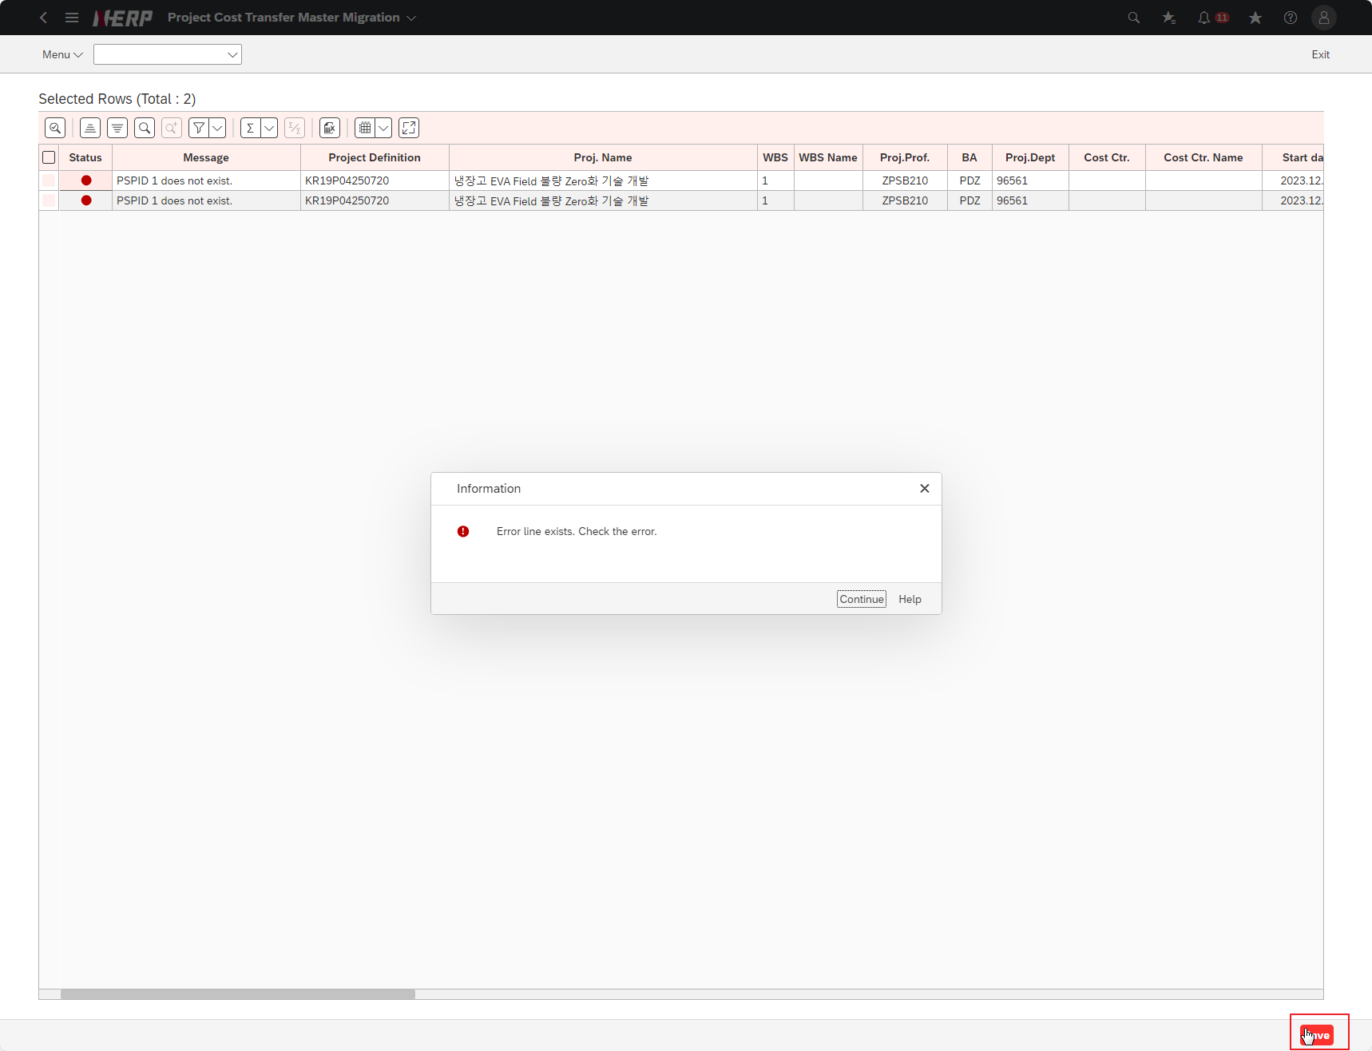
※ 테스트 환경 : N-ERP 품질(S4D) 환경 Client 210(WEBGUI) - Chrome

■ T-Code : ZCPSR1572 PS-사내 비용 이체 배부 구조.
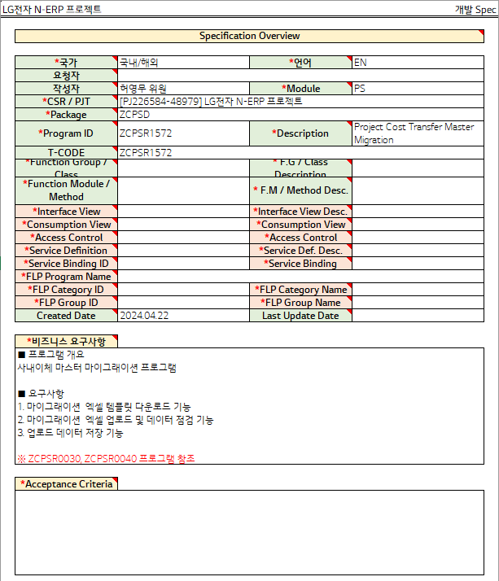

3자 테스트 전
3자 테스트 후
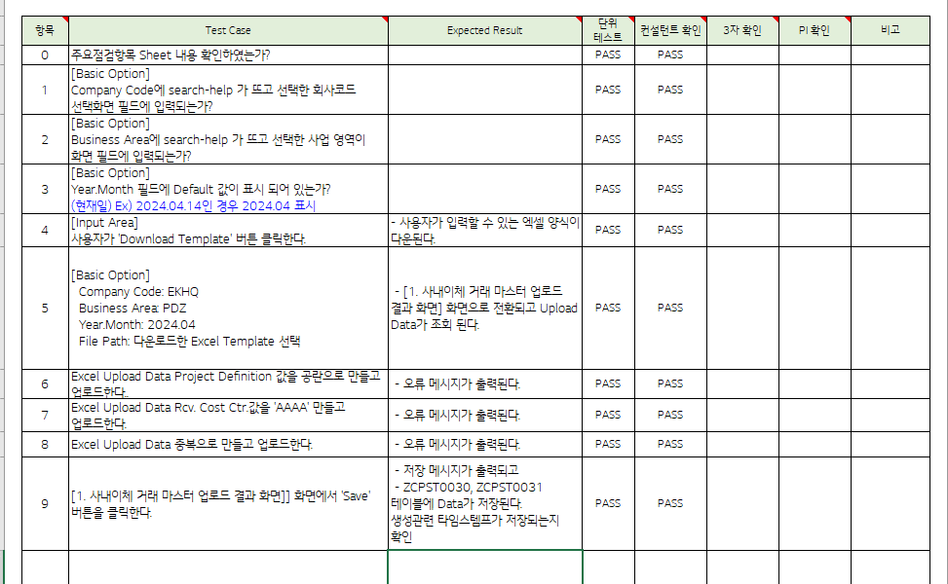
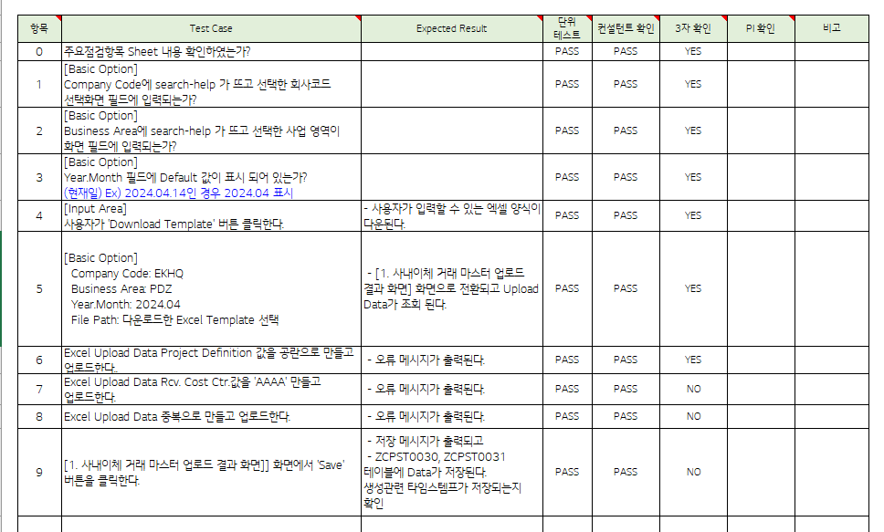

테스트 목록
항목 | Test Case | Expected Result | 단위 테스트 | 컨설턴트 확인 | 3자 확인 | PI 확인 | 비고
1 | Does search-help appear in Company Code and is entered into the selected company code selection screen field?" |  | Pass | Pass | YES
2 | Does search-help appear in the Business Area and the selected business area is entered into the screen field?" |  | Pass | Pass | YES
3 | Is the Default value displayed in the Year.Month field? (Current date) Ex) If 2024.04.14, display 2024.04" |  | Pass | Pass | YES
4 | The user clicks the ‘Download Template’ button. " | The Excel form that the user can enter is downloaded. | Pass | Pass | YES
5 | Company Code: EKHQ Business Area: PDZ Year.Month: 2024.04 File Path: Select the downloaded Excel Template" | The internal transfer transaction master upload result screen] screen is displayed and the upload data is viewed. | Pass | Pass | YES
6 | Leave the Excel Upload Data Project Definition value blank and upload. | An error message is displayed. | Pass | Pass | YES
7 | Excel Upload Data Rcv. Create the Cost Ctr. value as 'AAAA' and upload it. | An error message is displayed. | Pass | Pass | NO
8 | Excel Upload Data is duplicated and uploaded. | An error message is displayed. | Pass | Pass | NO
9 | [1. On the internal transfer transaction master upload result screen]], click the ‘Save’ button. | - A save message is displayed and - Data is stored in the ZCPST0030 and ZCPST0031 tables. Check whether creation-related timestamps are saved." | Pass | Pass | NO
Case 1 : 주요점검항목 Sheet 내용 확인하였는가? | Does search-help appear in Company Code and is entered into the selected company code selection screen field?"
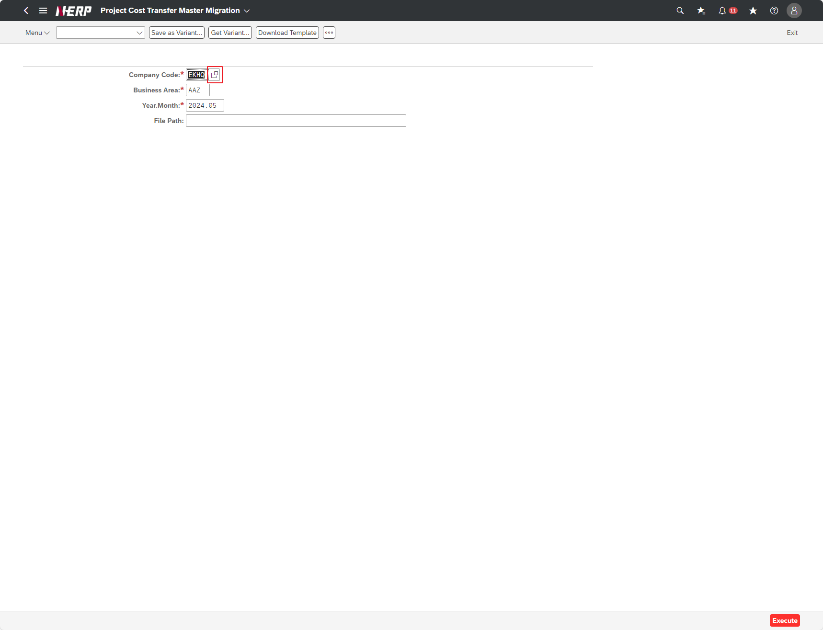

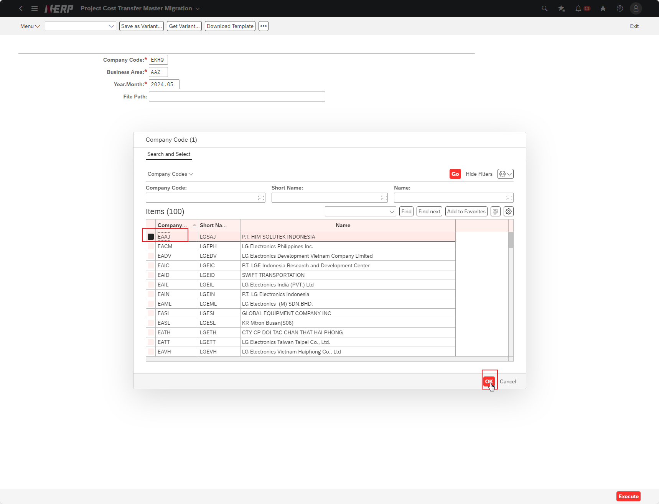

Case 2: | Does search-help appear in the Business Area and the selected business area is entered into the screen field?"
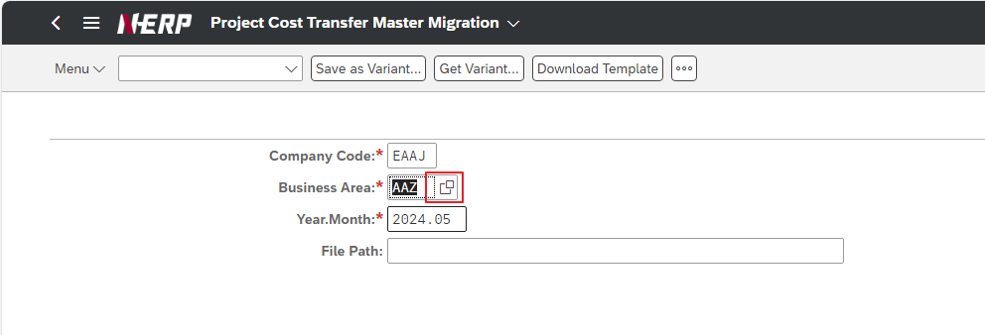

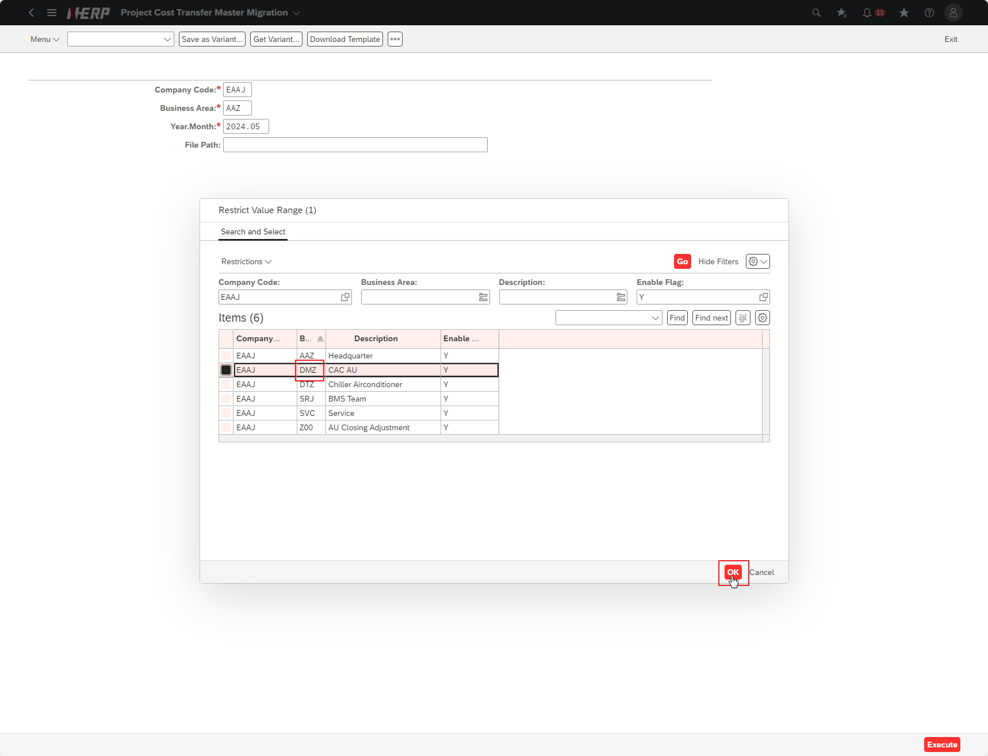

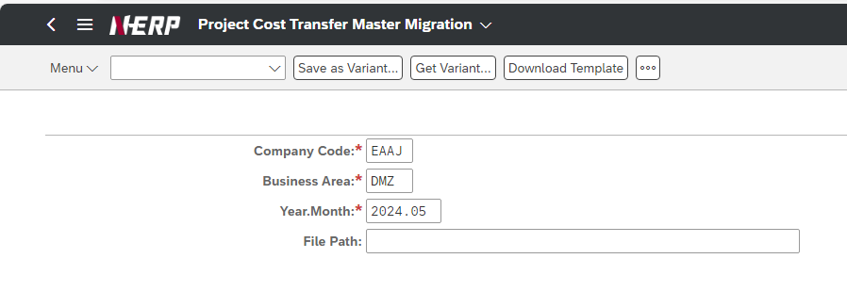

Case 3: | Is the Default value displayed in the Year.Month field? (Current date) Ex) If 2024.04.14, display 2024.04"

Case 4: | The user clicks the ‘Download Template’ button. "
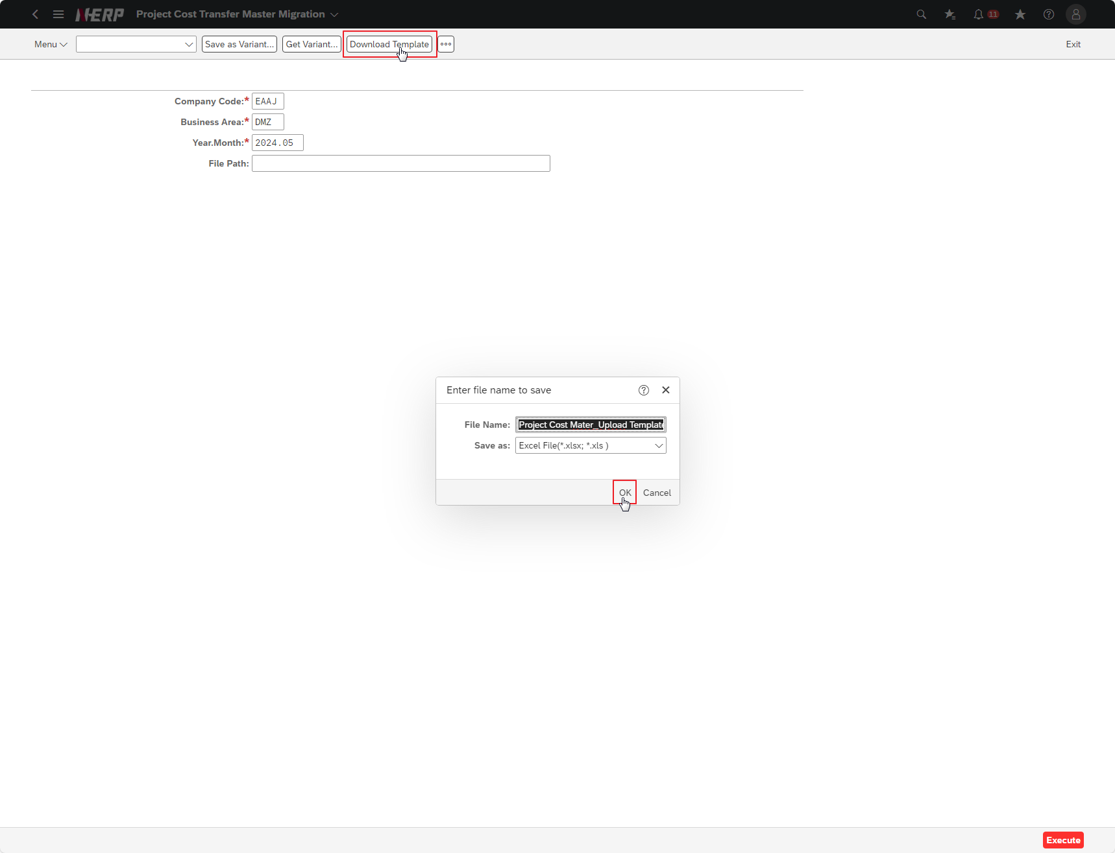

Case 5: | Company Code: EKHQ Business Area: PDZ Year.Month: 2024.04 File Path: Select the downloaded Excel Template"
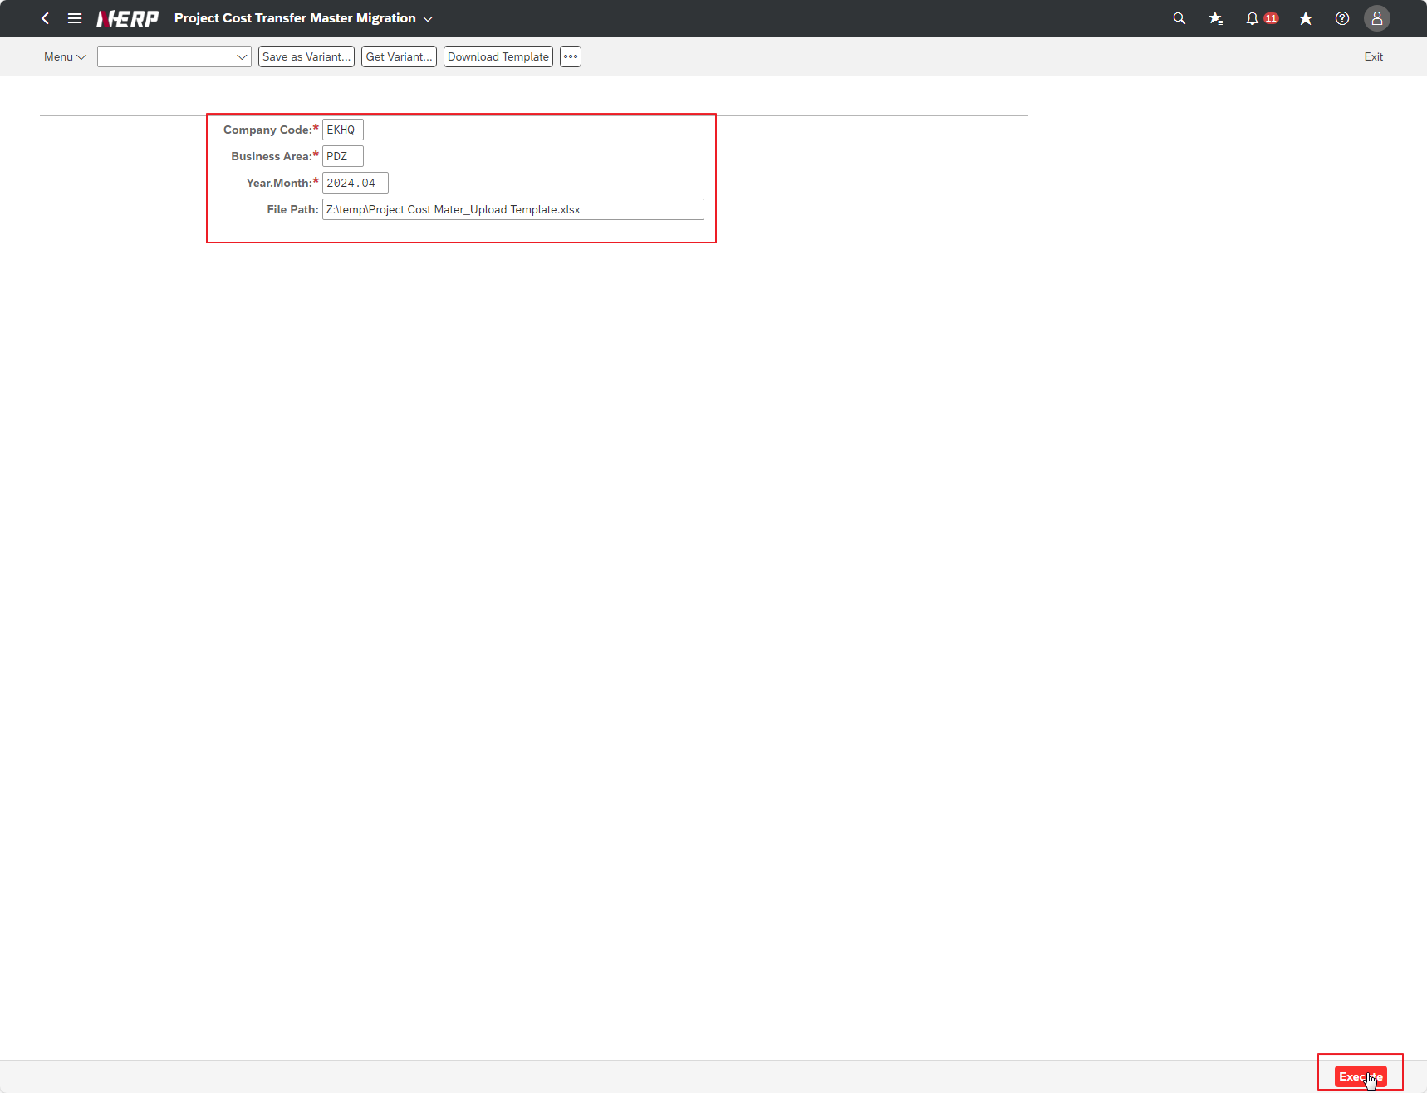

Case 6: | Leave the Excel Upload Data Project Definition value blank and upload.

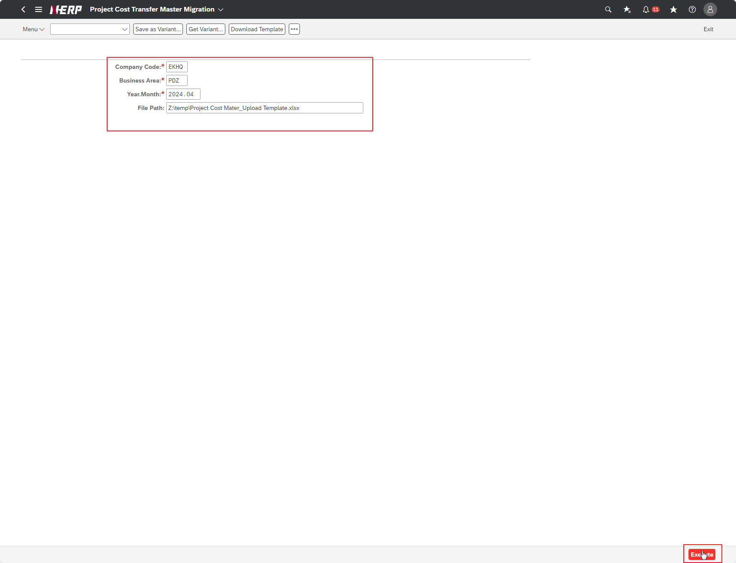

Case 7: | Excel Upload Data Rcv. Create the Cost Ctr. value as 'AAAA' and upload it. | FAIL

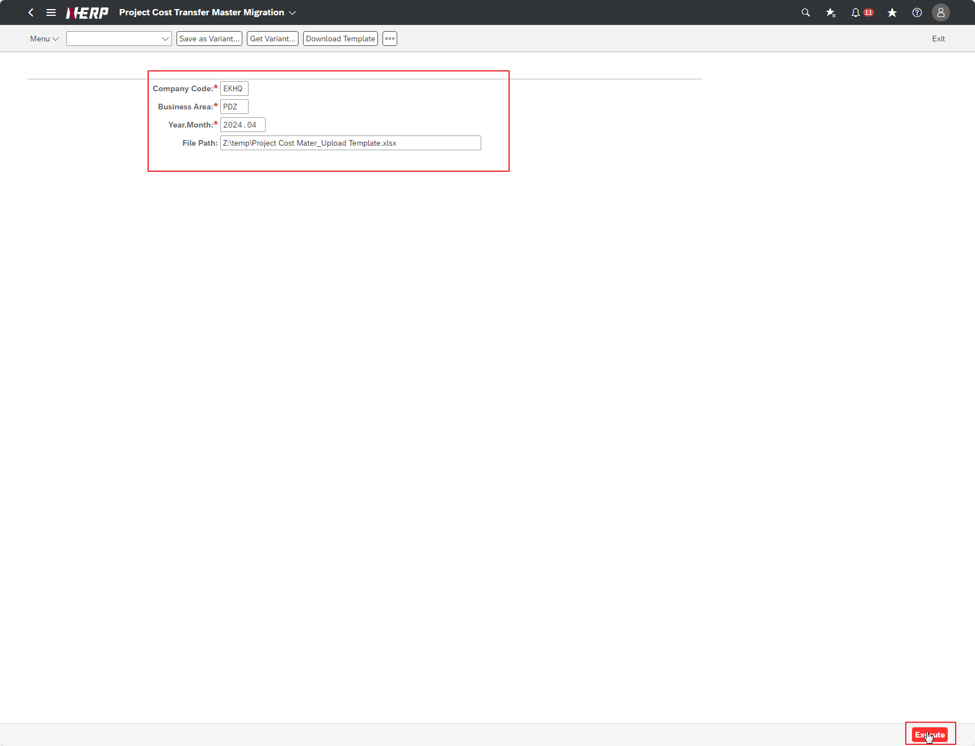

PSPID is still set to 1

Case 8: | Excel Upload Data is duplicated and uploaded. | FAIL
PSPID is auto set to 1. No duplicate message error

Case 9: | On the internal transfer transaction master upload result screen]], click the ‘Save’ button. |  | FAIL
PSPID auto fail, can't save

